상품제안서
120솔리드 과일포켓담요 | 상품코드: S38058

 |  |  |  |  |  |  | 02-713-8555 | www.synergygift.co.kr
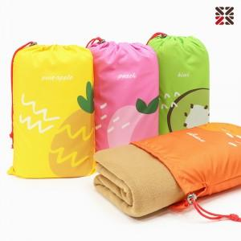

【상세/제작정보】 | <span style="font-size: 14pt;">※ 자수인쇄 별도 문의 바랍니다.(난이도, 크기, 글자수에 따라 변동 가능성 있음)</span><br>

【인쇄/포장옵션】 | 실크, 자수, 담요실크1도 / 포장불가능

【공급단가】 | 수량 | 100~ | 200~ | 500~ | 1,000~ | 3,000~
*VAT별도 | 단가 | 5,070원 | 4,990원 | 4,870원 | 4,680원 | 4,480원

【상품 URL】 | https://www.synergygift.co.kr:443/src/goods_detail.php?gdno=38058

